Лист2
 | эксплойт флоп |  |  |  |  | если фиш колит любое совпадение и дро, а пушит стрит 50% и фд сильное 50%
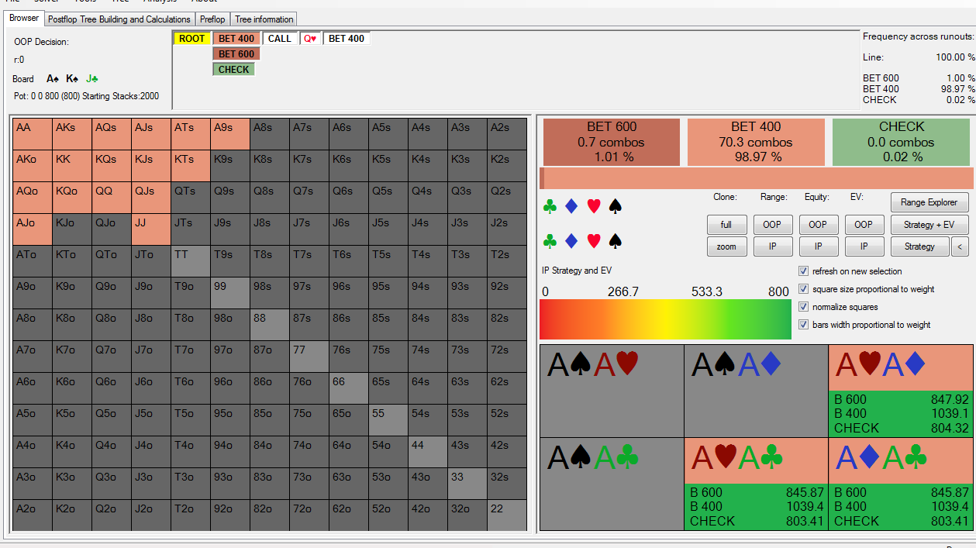
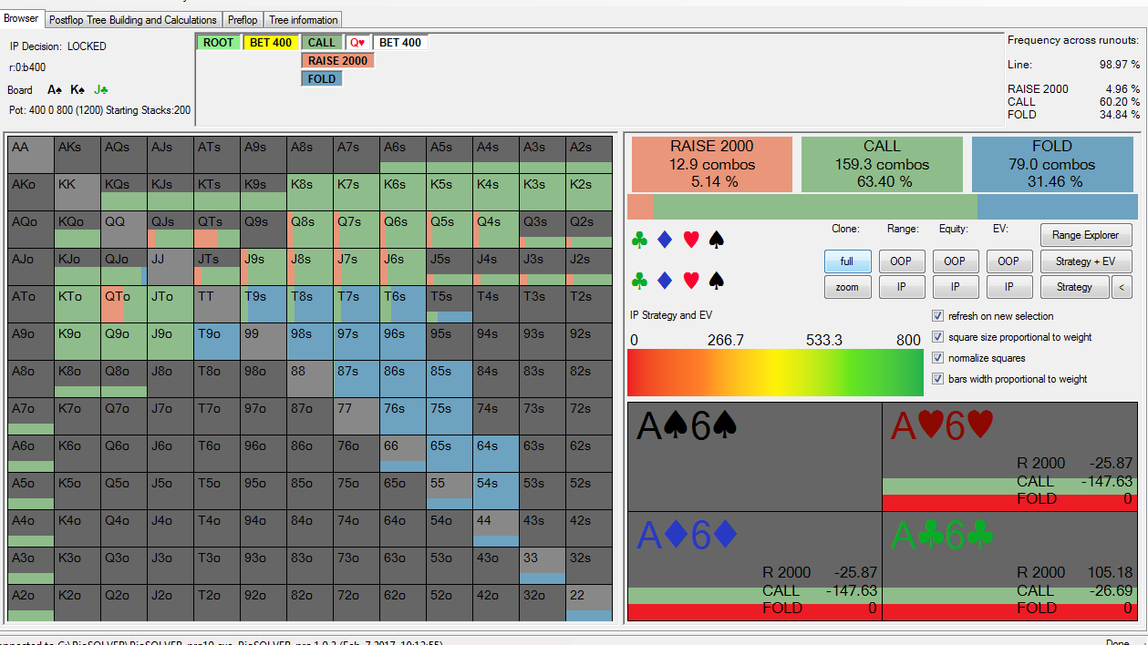

1
2

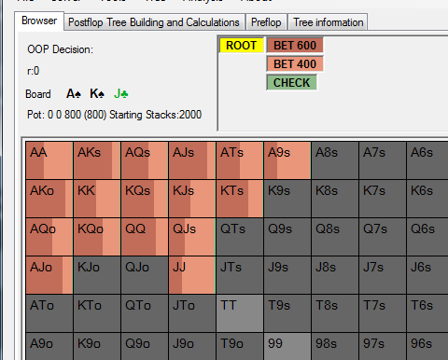
 |  |  | гто вот так ставит флоп на моем месте
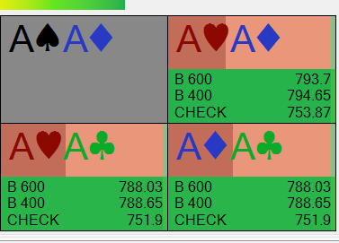
3
 |  |  |  | тут все зависит от того как опп будет защищаться на разные сайзы
 |  |  |  | но мы это анализировать не будем

 |  |  |  | терн

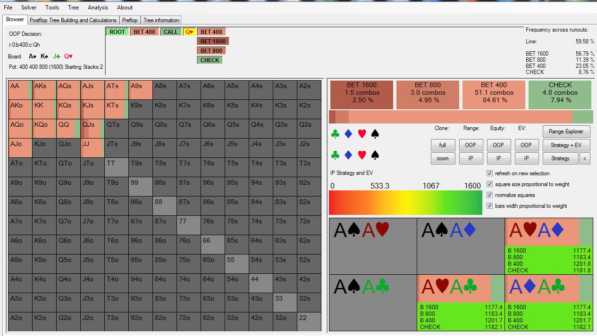
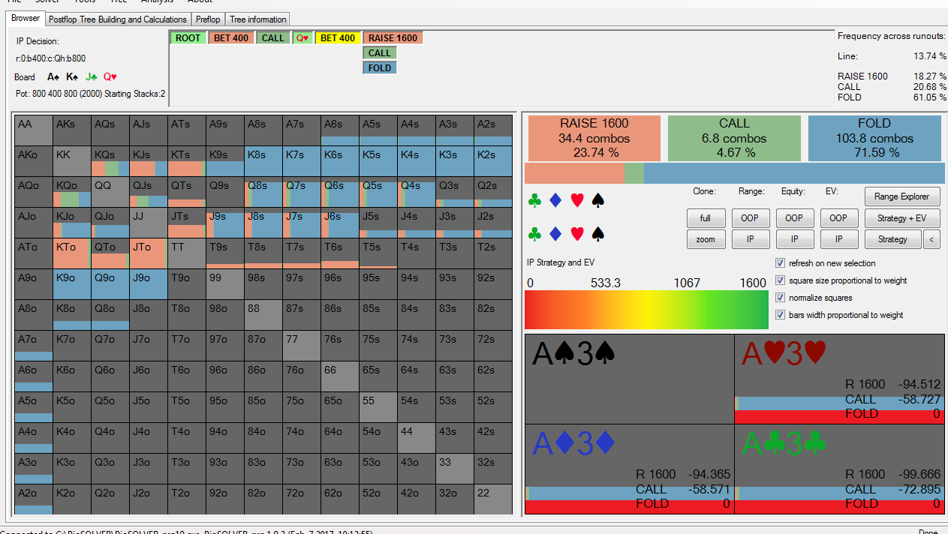
 |  |  |  |  |  |  | в основном пушит
я оказался прав |  | сайз 25% надо было ставить терн |  |  | вот так защищается гто на 25% |  |  | на пуш колим смотрим на АА | 563фишки, а значит при более узком его пуше ЕВ будет все равно плюсовое, поэтому я не буду лочить фишу руки
 |  |  |  |  |  |  |  | и это значит что можно и нужно играть 25% сайз терн, врядли что изменится если фишу защиту другую задать на сайз 25%, основной сайз все равно будет 25%

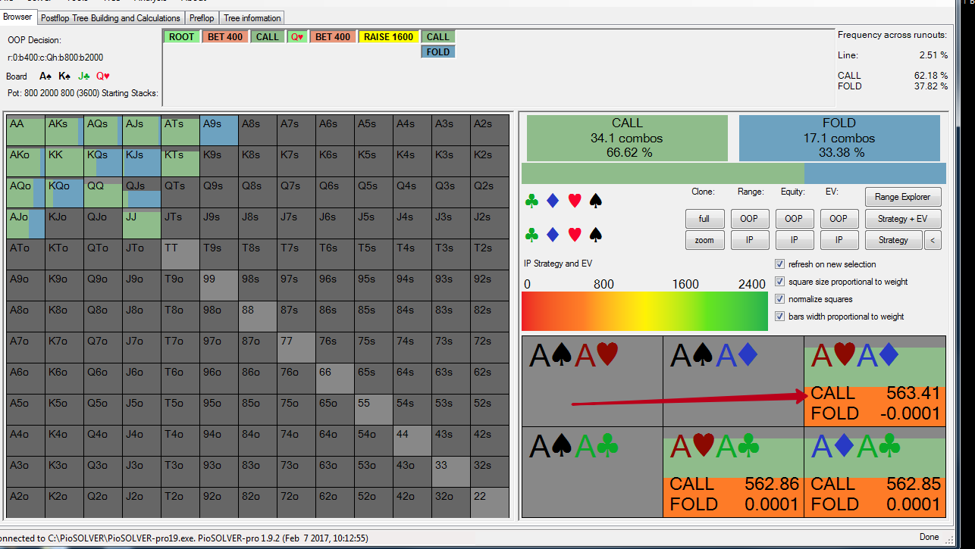

4
5

6

